Konfigurator
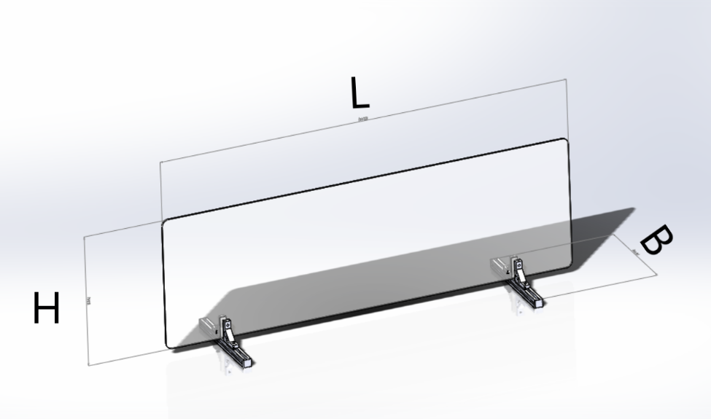
 | Eingabe
Länge (L) in mm | 900 | max 1200 mm
Höhe (H) in mm | 500 | max 1000 mm
Breite (B) in mm | 250 | min. 110 mm
Plattendicke (T) in mm | 4 | 1, 2, 3 ,4 ,5, 8
Anzahl der Füße | 2 | min. 2

 | POS-NR. | Benennung | MisumiFA_SpecNumber | MENGE
 | 1 | Aluminiumprofil Serie 5/Nutweite 6/20x20mm | NFS5-2020-250 | 2
 | 2 | Serie 5/Profilendkappen | HFCL5-2020-B | 4
 | 3 | Serie 5/Extra starke Winkelverbinder | NBLUS5 | 4
 | 4 | Serie 5/Nutensteine ohne Feder zur Vormontage | HNTT5-3 | 4
 | 5 | Pufferelemt für Standfuß | RBCMFA1-250-20 | 4
 | 6 | Pufferelemt für Klemmung | RBCMF1-50-15 | 4
 | 7 | Zylinderkopfschrauben / Innensechskant | SCB3-15 | 4
 | 8 | Tansparente Kunststoffplatten | PYA-900-500-4-CRA15-CRB15-CRC15-CRD15 | 1

